第一题
1) OOBE首次开机APN数据库的初始化流程
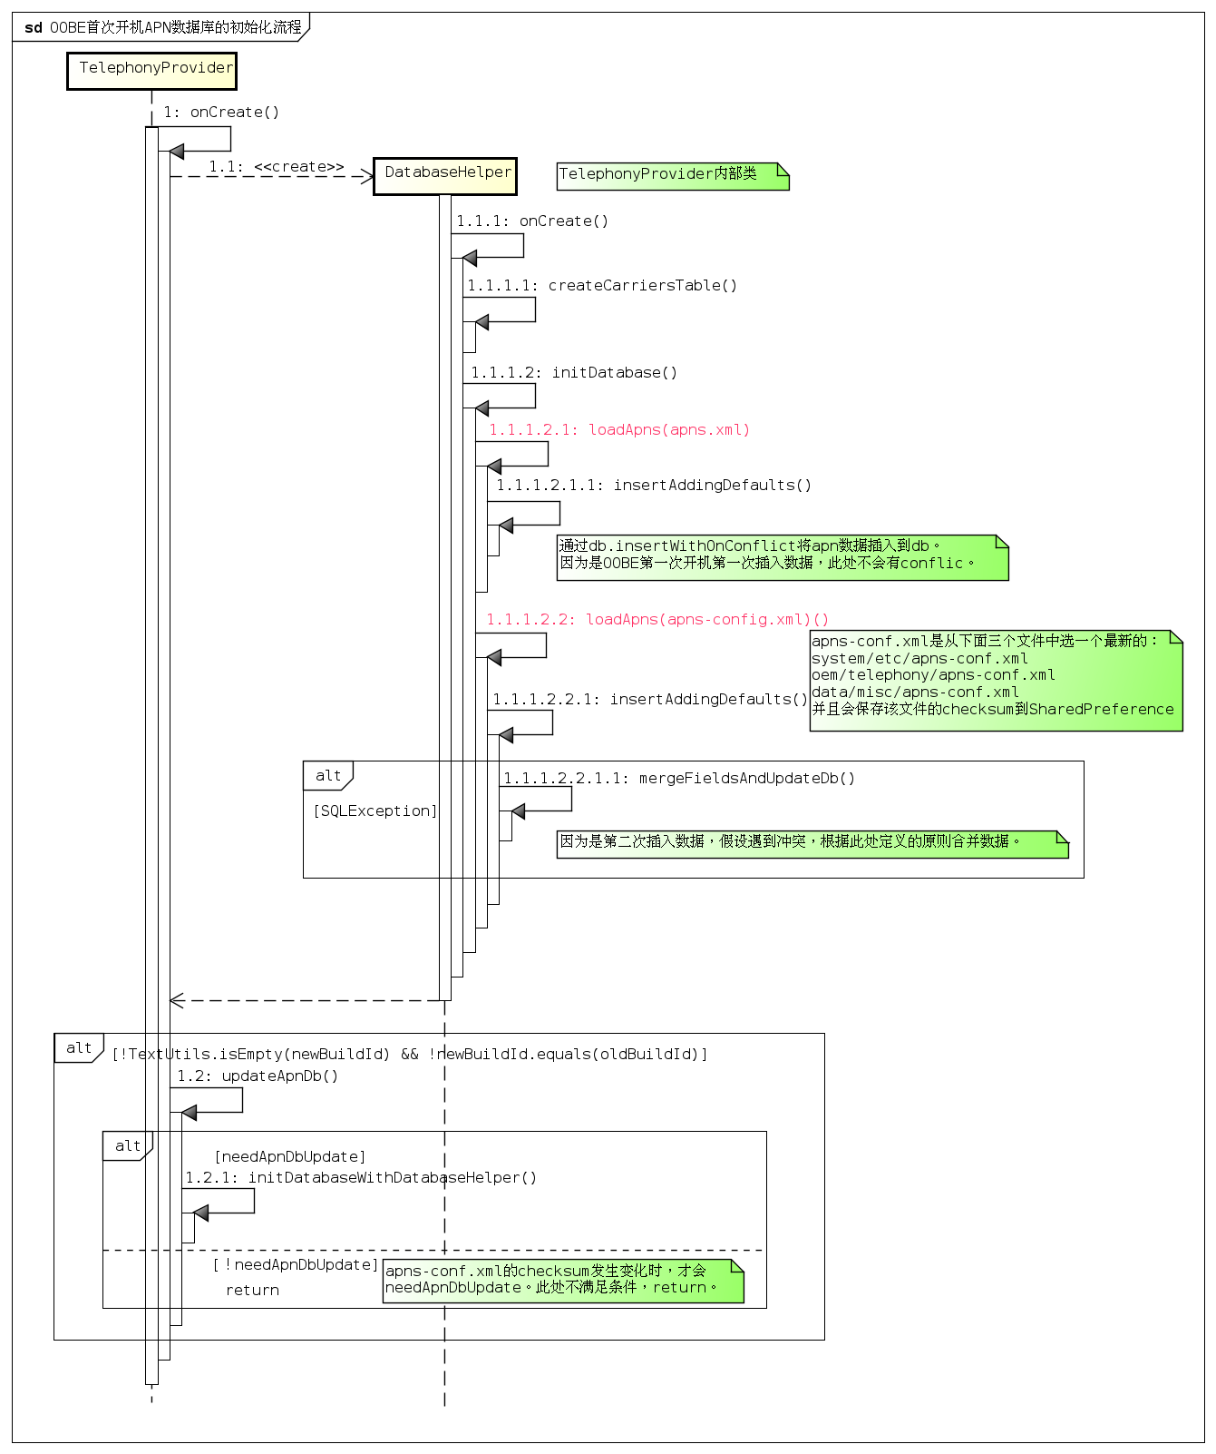

2) CARRIERS_UNIQUE_FIELDS的作用是什么?
 | CARRIERS_UNIQUE_FIELDS是一个字段集，针对carriers表，保证表中该字段集的值是唯一的，不可插入重复数据。若遇到插入冲突，则根据一定原则合并新旧数据。
 | Google解释: Uniqueness collisions are used to trigger merge code so if a field is listed here it means we will accept both (user edited + new apn_conf definition)
 | http://androidxref.com/8.0.0_r4/xref/packages/providers/TelephonyProvider/src/com/android/providers/telephony/TelephonyProvider.java#195
 | 原理:
 | ・创建carriers表时，通过unique约束CARRIERS_UNIQUE_FIELDS。
 | ・向carriers表插入数据时，调用db.insertWithOnConflict。若待插入数据的该字段集的值和表中现有某条记录的值一致，则db.insertWithOnConflict会报冲突(SQLException)。
 | ・遇到冲突后，触发合并新旧数据，合并原则参看TelephonyProvider#mergeFieldsAndUpdateDb和TelephonyProvider#separateRowsNeeded。
 | http://androidxref.com/8.0.0_r4/xref/packages/providers/TelephonyProvider/src/com/android/providers/telephony/TelephonyProvider.java#mergeFieldsAndUpdateDb
 | http://androidxref.com/8.0.0_r4/xref/packages/providers/TelephonyProvider/src/com/android/providers/telephony/TelephonyProvider.java#separateRowsNeeded

 | 另外，CARRIERS_UNIQUE_FIELDS还用于preferred apn的保存。
 | TelephonyProvider会保存一份preferred apn到SharedPreference(通过setPreferredApn)，只会保存CARRIERS_UNIQUE_FIELDS中定义的apn属性，因为它们是唯一的。

3) OTA升级APN数据库升级流程，以N--> O为例， 7.1.2_r36 --> 8.0.0_r4
 | 7.1.2_r36升级到8.0.0_r4时，DATABASE_VERSION发生变化，由18 << 16变成19 << 16。然后会触发TelephonyProvider#onUpgrade做数据库升级，具体流程如下：
 | http://androidxref.com/8.0.0_r4/xref/packages/providers/TelephonyProvider/src/com/android/providers/telephony/TelephonyProvider.java#745

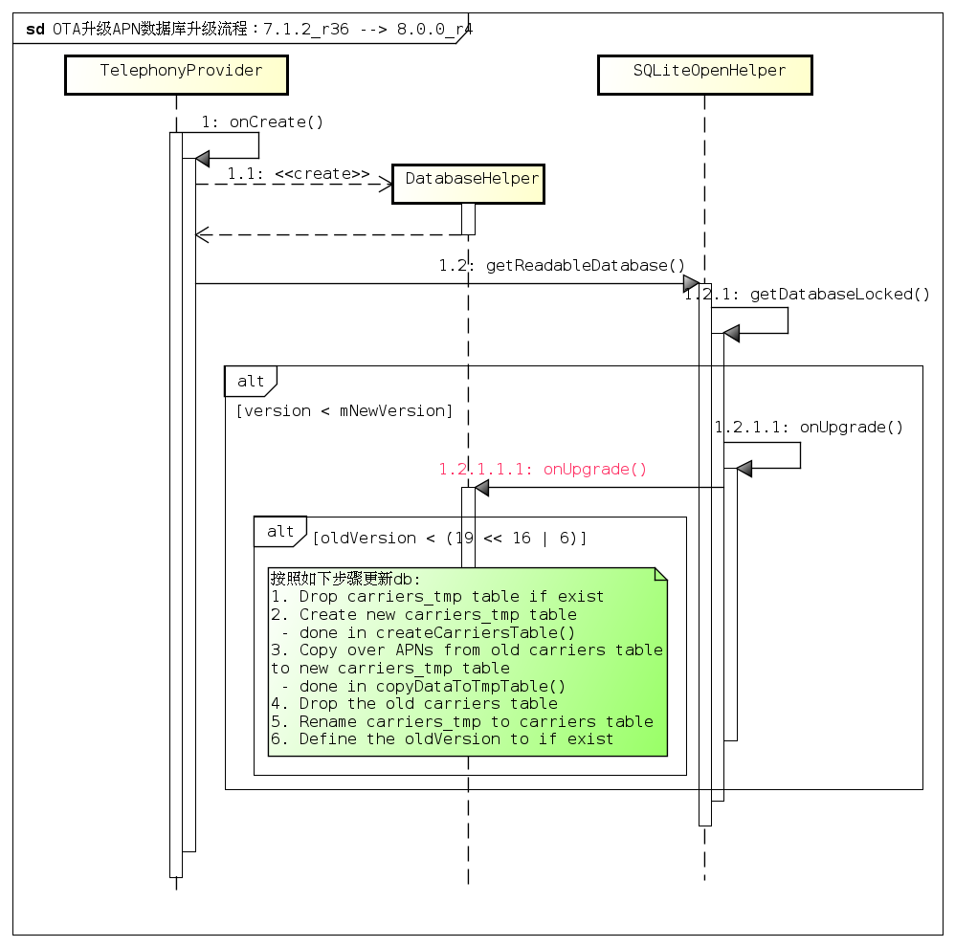

4) 假设OEM现在需要在线实现apn数据库的重新配置，怎么做到? 给出思路即可, 提示：/data/misc/apns-conf.xml
 | 更新/data/misc/apns-conf.xml文件，然后触发TelephonyProvider#updateApnDb更新数据库即可。
 | AOSP提供了如下的架构：
 | 通过"com.android.internal.intent.action.UPDATE_APN_DB"发送广播
 | ApnDbInstallReceiver接收广播，检查待更新的文件/data/misc/apns-conf.xml是否满足更新条件
 | 满足更新条件则触发TelephonyProvider#delete，uri为content://telephony/carriers/update_db
 | 接下来就会触发TelephonyProvider#updateApnDb，然后通过TelephonyProvider#initDatabase更新数据库。详细流程参看题1)。

 | 扩展1: 从代码上来看，完全支持，但是自从selinux enable以后，AOSP是有bug的，解决方案见下:
 | https://android-review.googlesource.com/q/topic:%22allow_ota_apn_update%22+(status:open%20OR%20status:merged)
 | 这个patch应该是在AOSP Q release，如果在相关项目需要使用，一定要cherry-pick上面的patch.

 | 扩展2: ConfigUpdateInstallReceiver
 | ApnDbInstallReceiver 的父类是 ConfigUpdateInstallReceiver
 | 有兴趣的可以看看它的实现，其实比较简单。
 | 如果注意看的话，还有其他很多类继承它，其实在P上carrier id也有类似的逻辑来更新tele相关的数据库。
 | 所以理解这个类的实现对于AOSP的实现或者项目特有功能的扩展有一定帮助.
 | http://androidxref.com/8.0.0_r4/search?q=ConfigUpdateInstallReceiver&defs=&refs=&path=&hist=&project=art&project=bionic&project=bootable&project=build&project=cts&project=dalvik&project=developers&project=development&project=device&project=docs&project=external&project=frameworks&project=hardware&project=kernel&project=libcore&project=libnativehelper&project=packages&project=pdk&project=platform_testing&project=prebuilts&project=sdk&project=system&project=test&project=toolchain&project=tools

第二题
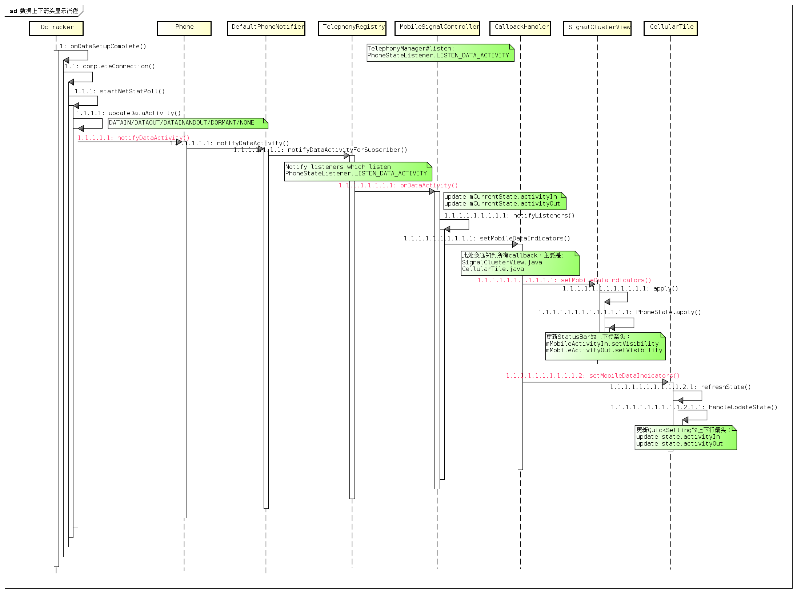
数据上下箭头显示的流程(时序图)？(8.0.0_r4)

第三题
DataConnection#DcActivatingState 开始，数据重连的时序图。
http://androidxref.com/8.0.0_r4/

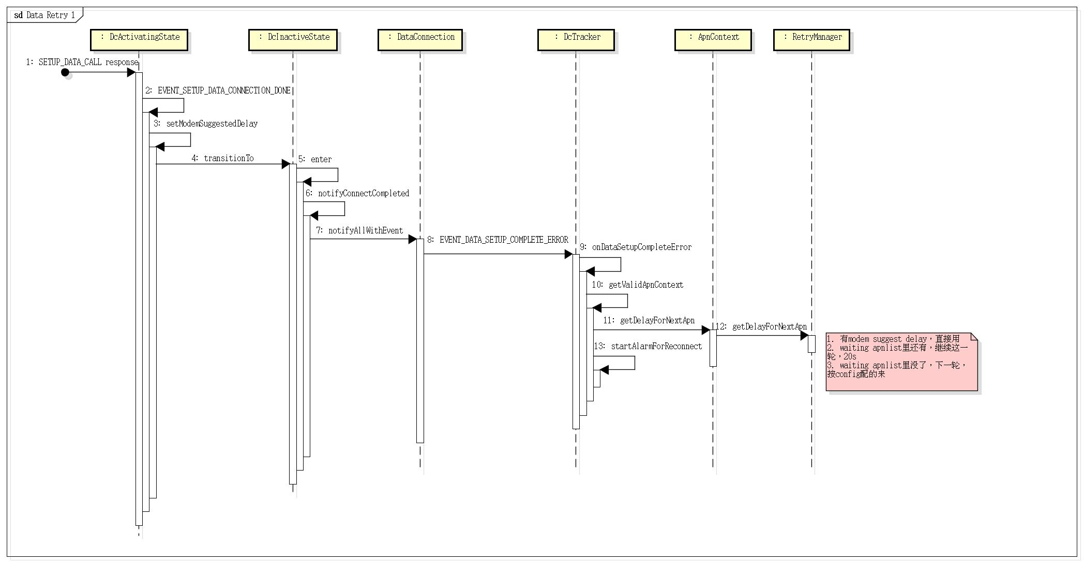

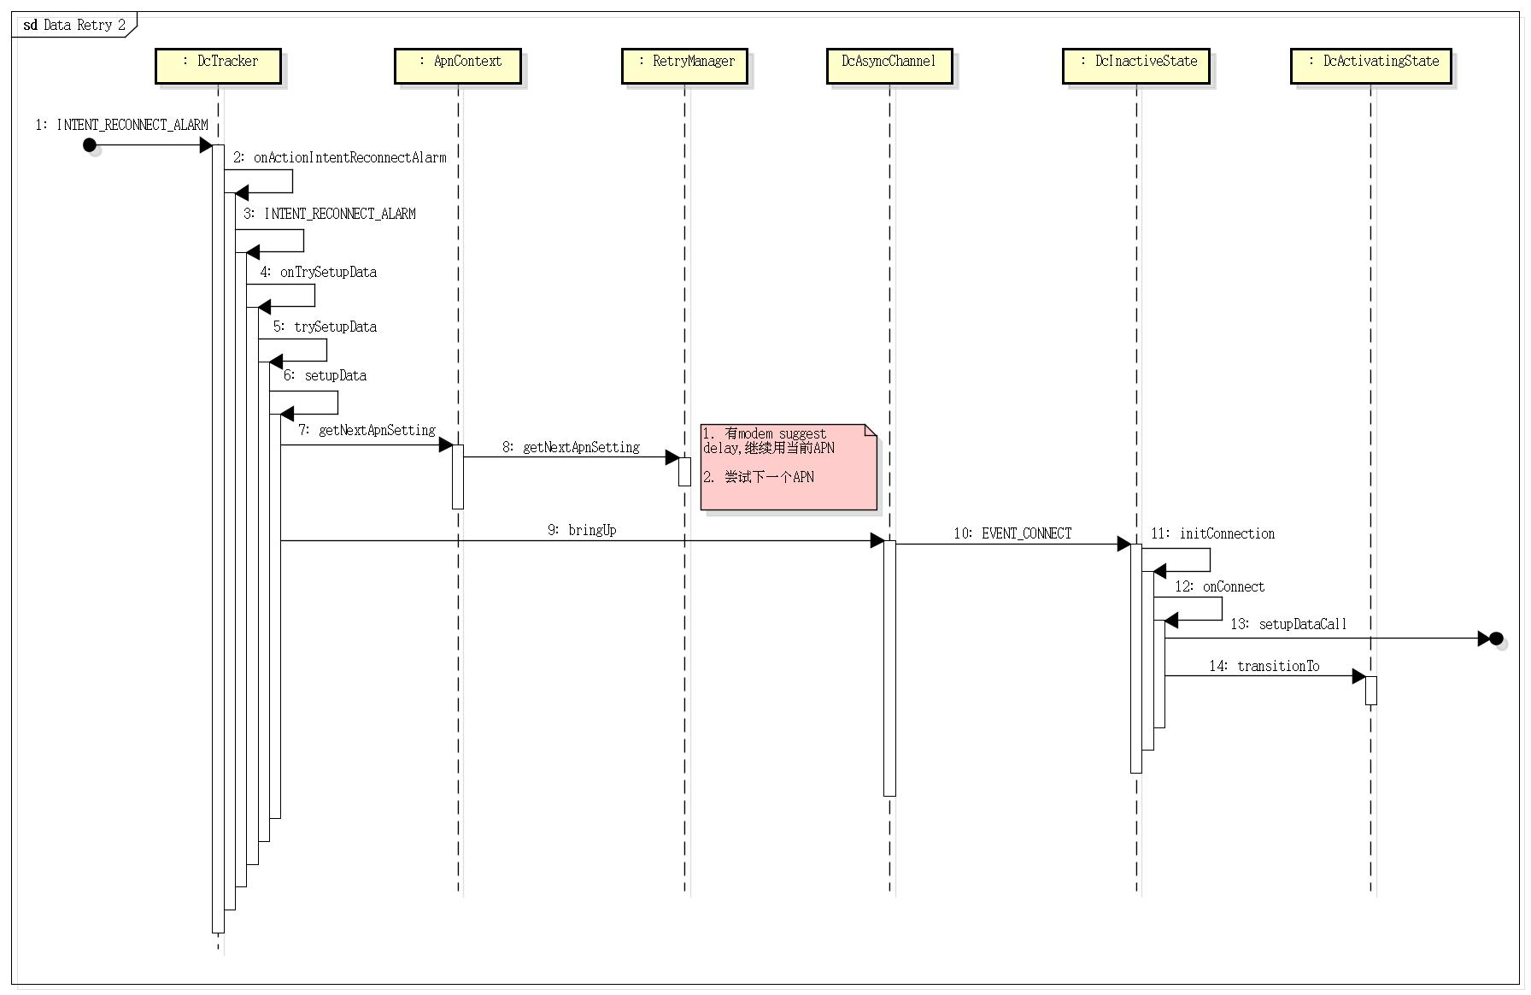

另外也可以参考 见田迎军 作业3

第四题
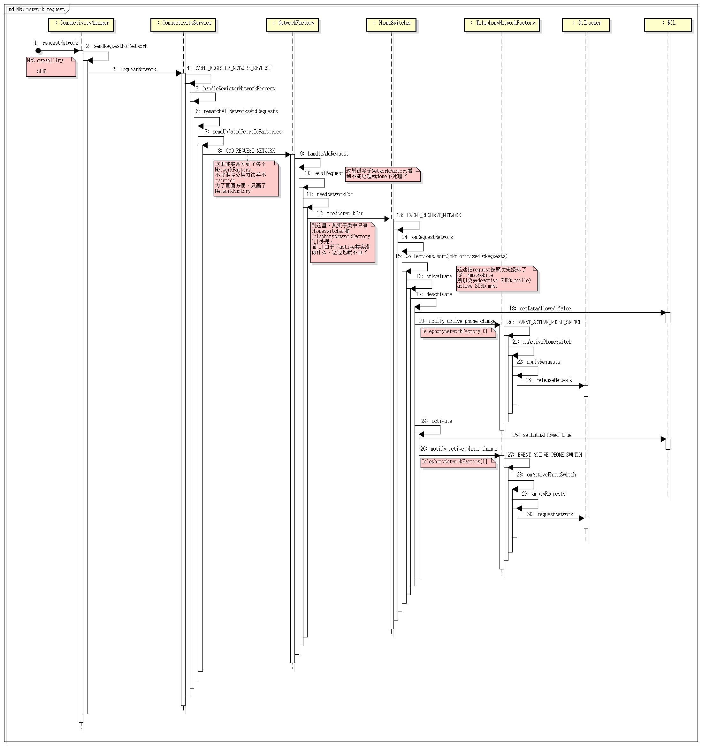
1) Network request priority list
 | 通过com.android.internal.R.array.networkAttributes定义，AOSP提供的默认值如下，vendor可以自己定制。
 | Name | Type | priority | Corresponding APN type
 | mobile | ConnectivityManager.TYPE_MOBILE | 0 | PhoneConstants.APN_TYPE_DEFAULT
 | wifi_p2p | ConnectivityManager.TYPE_WIFI_P2P | 0 | N/A
 | wifi | ConnectivityManager.TYPE_WIFI | 1 | N/A
 | mobile_mms | ConnectivityManager.TYPE_MOBILE_MMS | 2 | PhoneConstants.APN_TYPE_MMS
 | mobile_supl | ConnectivityManager.TYPE_MOBILE_SUPL | 2 | PhoneConstants.APN_TYPE_SUPL
 | mobile_dun | ConnectivityManager.TYPE_MOBILE_DUN | 2 | PhoneConstants.APN_TYPE_DUN
 | mobile_fota | ConnectivityManager.TYPE_MOBILE_FOTA | 2 | PhoneConstants.APN_TYPE_FOTA
 | mobile_ims | ConnectivityManager.TYPE_MOBILE_IMS | 2 | PhoneConstants.APN_TYPE_IMS
 | mobile_cbs | ConnectivityManager.TYPE_MOBILE_CBS | 2 | PhoneConstants.APN_TYPE_CBS
 | mobile_ia | ConnectivityManager.TYPE_MOBILE_IA | 2 | PhoneConstants.APN_TYPE_IA
 | mobile_emergency | ConnectivityManager.TYPE_MOBILE_EMERGENCY | 2 | PhoneConstants.APN_TYPE_EMERGENCY
 | mobile_hipri | ConnectivityManager.TYPE_MOBILE_HIPRI | 3 | PhoneConstants.APN_TYPE_HIPRI
 | http://androidxref.com/8.0.0_r4/xref/frameworks/base/core/res/res/values/config.xml#237
 | http://androidxref.com/8.0.0_r4/xref/frameworks/opt/telephony/src/java/com/android/internal/telephony/dataconnection/DcRequest.java#initApnPriorities
 | http://androidxref.com/8.0.0_r4/xref/frameworks/base/core/java/android/net/NetworkConfig.java

2) Case 1/Case 2时序图任选一
 | Case 1: User manually switches DDS from SIM1 to SIM2
 | 必做: http://androidxref.com/8.0.0_r4/ 附加: http://androidxref.com/6.0.1_r10/

 | 响应用户操作，发送广播TelephonyIntents.ACTION_DEFAULT_DATA_SUBSCRIPTION_CHANGED
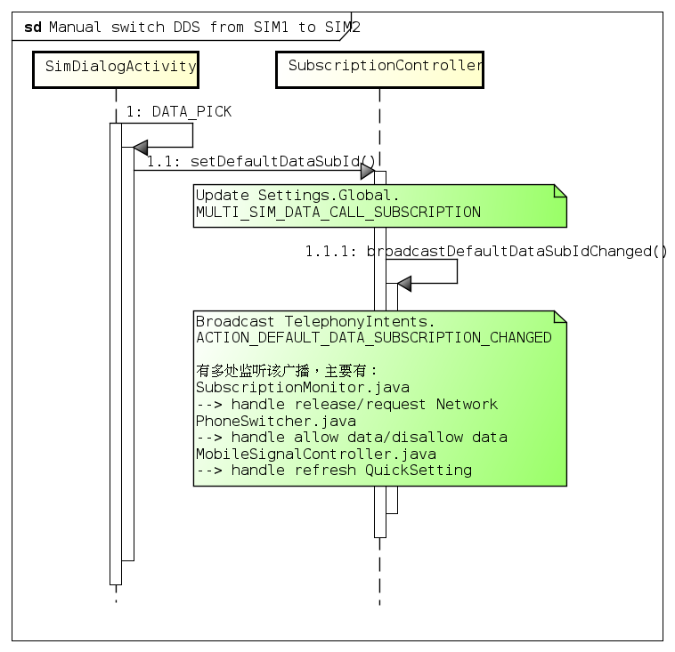

 | 通过SubscriptionMonitor响应release/request Network
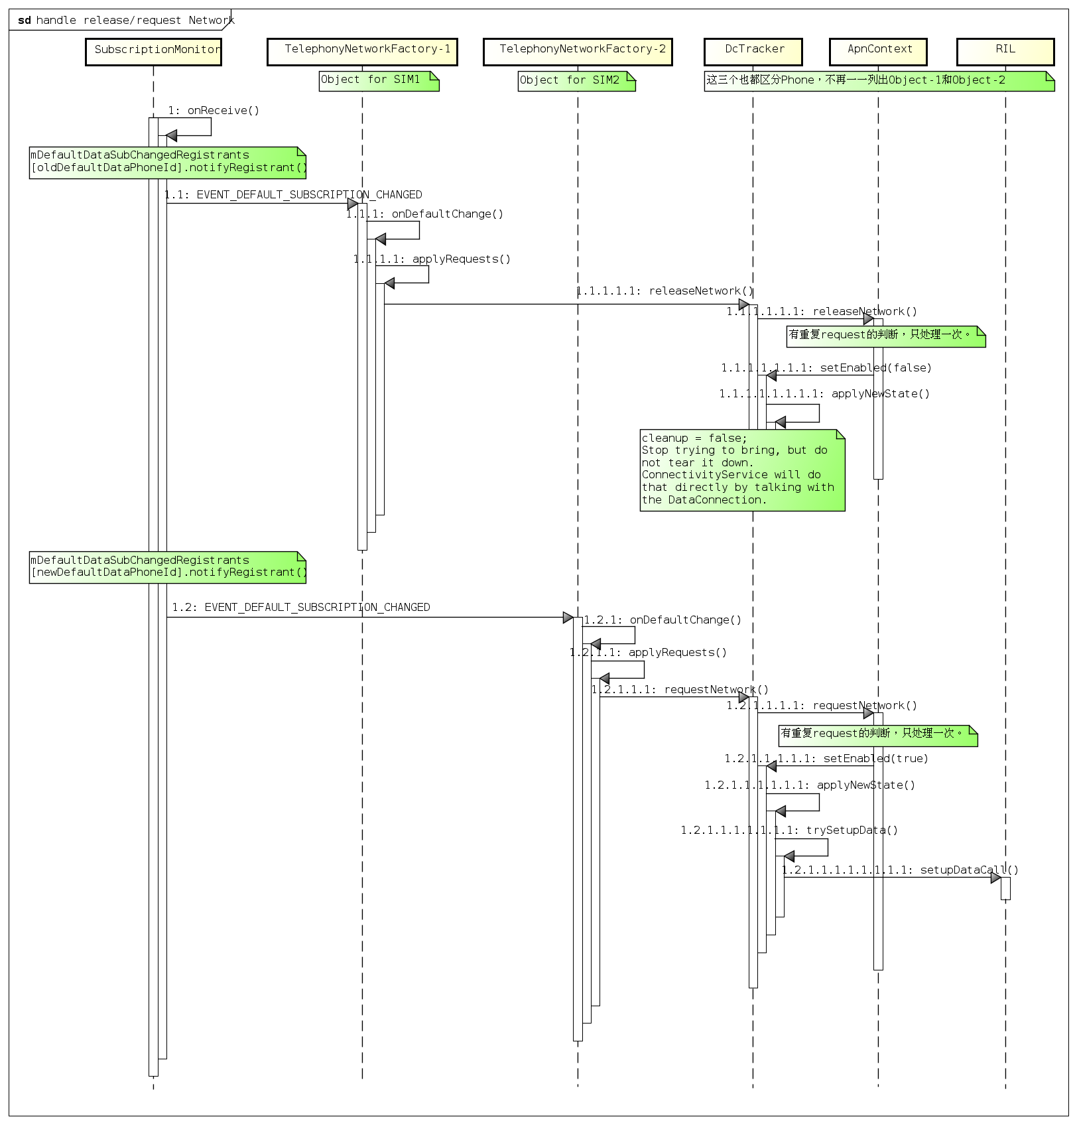

 | 通过PhoneSwitcher响应allow data/disallow data
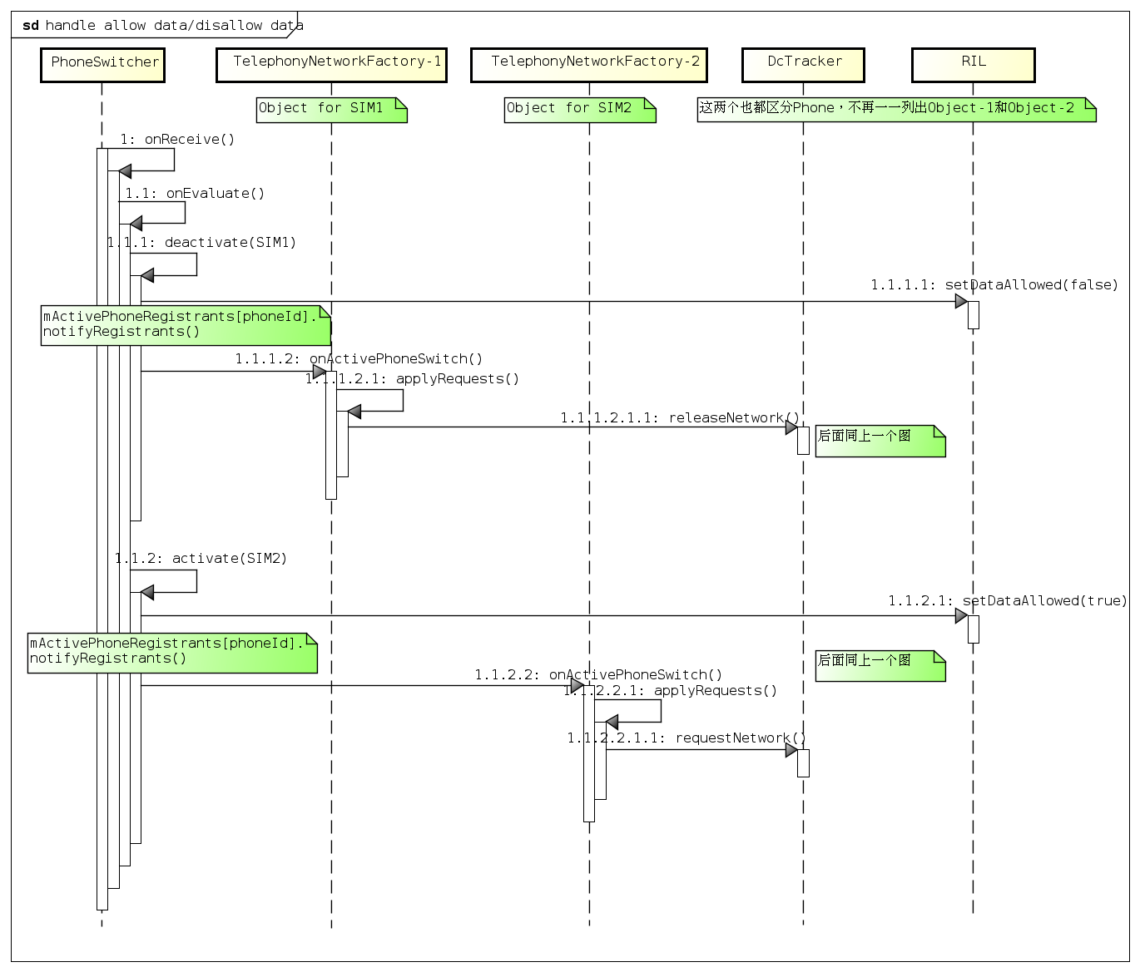

 | 通过MobileSignalController响应refresh QuickSetting ==> 作业没画不扣分
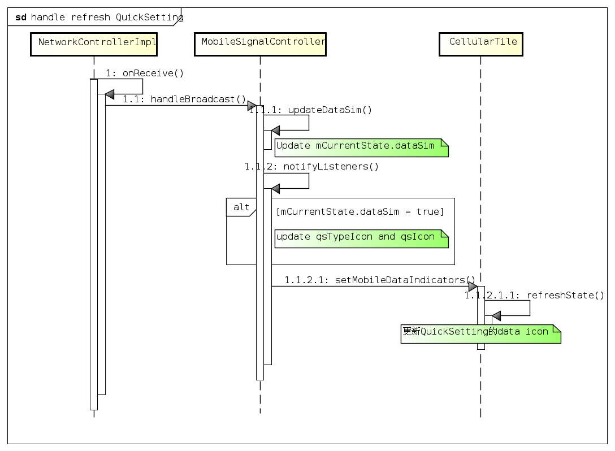

 | Case 2: MMS is sent over non-DDS SIM

